本部供应科
中山大学附属第一医院柯麟金币制作项目报价单
序号 | 产品名称 | 规格/型号 | 单位 | 数量 | 单价RMB | 总价RMB | 参考图示
1 | 柯麟金币 | 1.直径*厚度：3.5CM*1.07MM 2.克重：30g/个 3.材质：999纯金，需提供具有CMA认证的第三方检测机构出具的材质检测报告 4.需配备木质翻盖盒，包装需使用如天鹅绒、亚克力等独立封装，具备防氧化、防潮、防震等功能，需带有一定设计 | 个 | 20 |  | 0 | 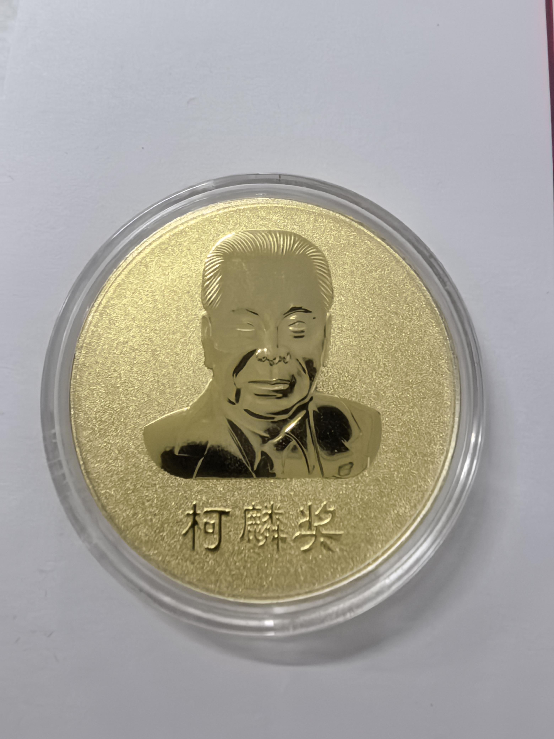 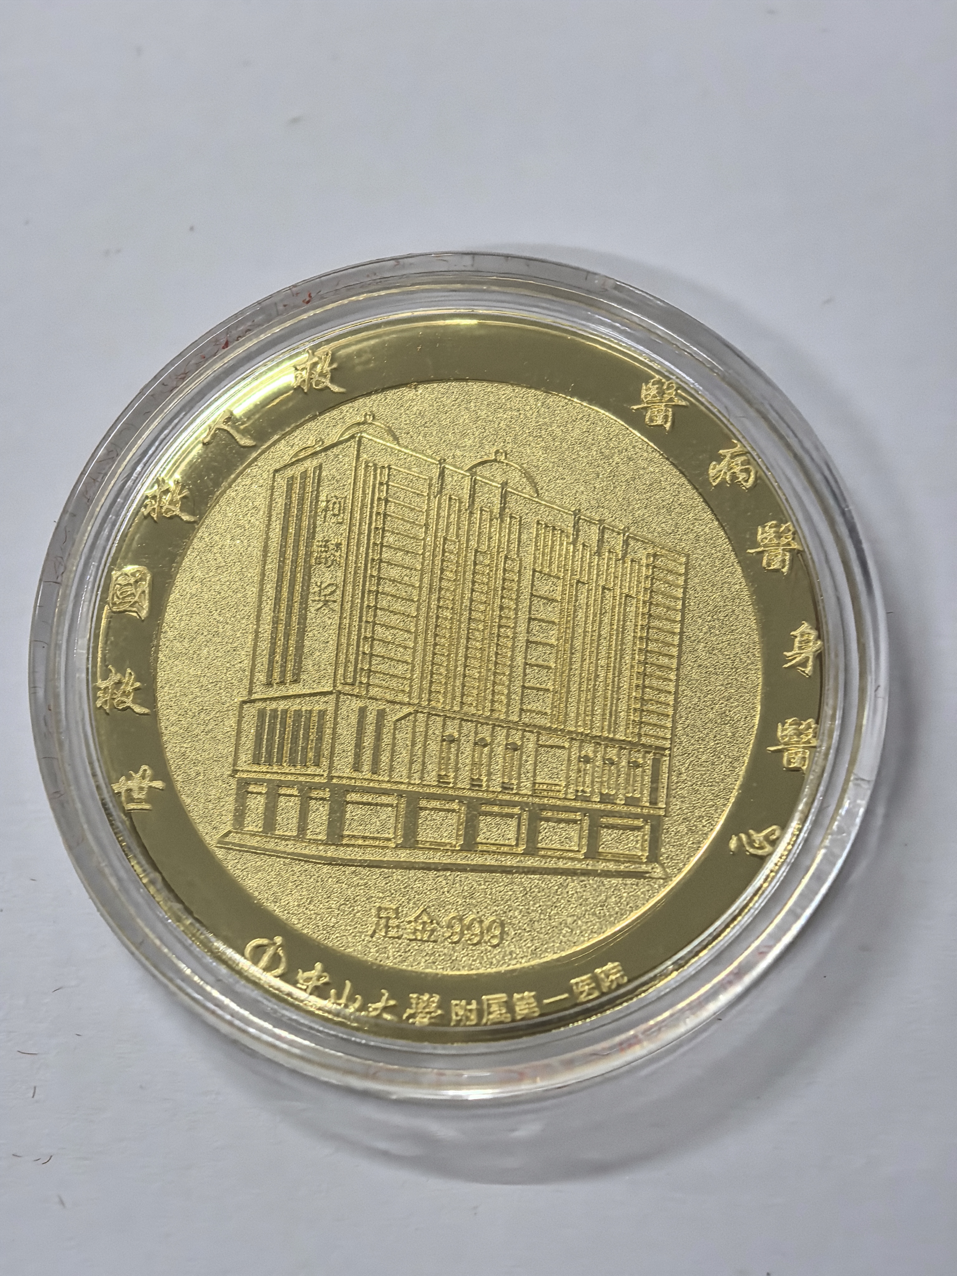 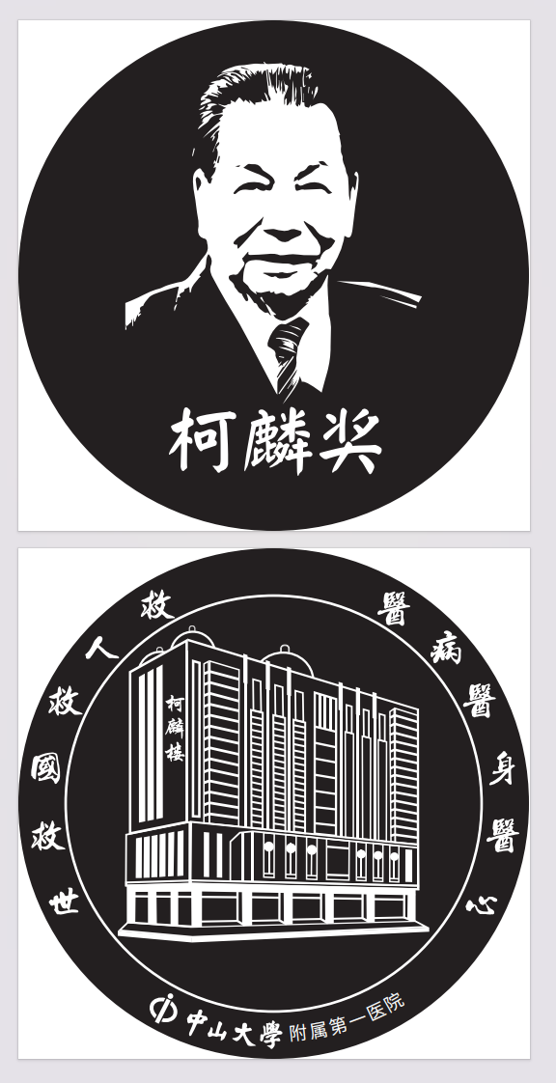
合计（大写RMB）： ¥ 元
说明：以上报价含税及运输安装费；需上门配送至科室
项目名称：柯麟金币制作项目

报价单位： （加盖公章）
联 系 人：
电 话：
日 期：2025年 月 日

